벤포드 분석
분석 계정과목: | 20_외상매출금(10800)
금액 기준열: | 코드

벤포드 법칙 분석 결과
첫째 자리 수 | 실제 건수 | 실제 분포 (%) | 벤포드 분포 (%) | 차이 (%)
1 | 667 | 16.4 | 30.1 | -13.7
2 | 813 | 20 | 17.6 | 2.4
3 | 1072 | 26.4 | 12.5 | 13.9
4 | 1189 | 29.3 | 9.7 | 19.6
5 | 250 | 6.2 | 7.9 | -1.7
6 | 8 | 0.2 | 6.7 | -6.5
7 | 25 | 0.6 | 5.8 | -5.2
8 | 21 | 0.5 | 5.1 | -4.6
9 | 11 | 0.3 | 4.6 | -4.3

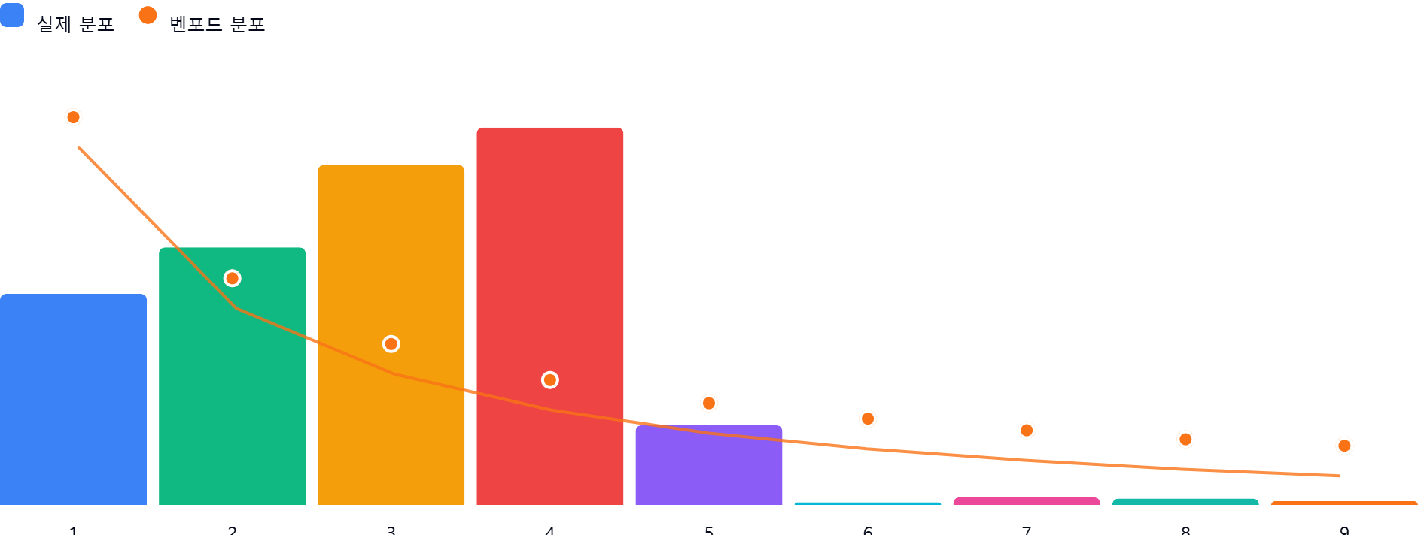

AI 감사인 의견
(AI 분석을 실행한 후 다운로드하면 의견이 포함됩니다. 벤포드 분석 실행 후 "AI 감사인 의견 요청"을 눌러주세요.)

